PASAPORTE
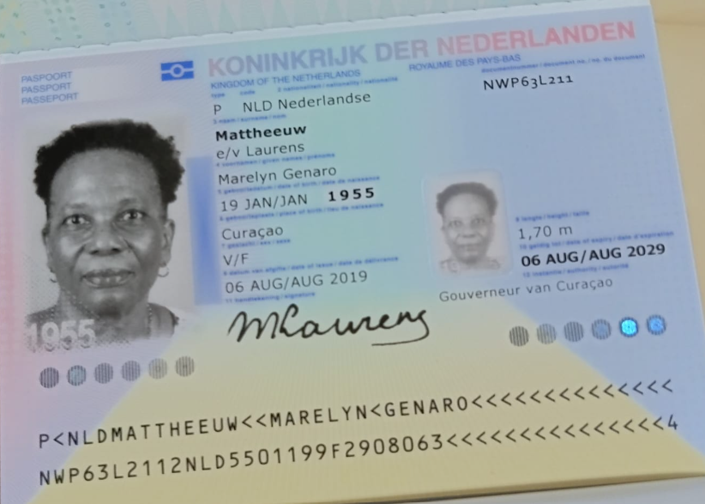

Nombre | Marelyn
Nombre | Genaro
Apellido | Mattheeuw | Nombre
Genero | Femenino | Apellido
Pasaporte | NWP63L211 | Pasaporte
Fecha de nacimiento | 1955-01-19 | Fecha de nacimiento
Edad | 71 | Edad
Estado civil | Casada | Estado civil
Dirección | Curazao | Dirección
País | Curazao | País
Email: | marlintje@hotmail.com | Email:
Teléfono | 599 9 691 7110 | Teléfono
Profesión | Jubilada | RH
RH | B + | Seguro
Seguro | SVB | Peso
Peso | 70 | Altura
Altura | 1.69 | Idioma
Idioma | papiamentu, español, Ingles
 |  | Salud
Salud | Protesis para la Pierna actualmente tiene una pero es demasiado grande y le esta afectando | Estadia
Estadia | Solo cotizando de momento para saber si necesita ahorrar

CTZ ALOJAMIENTO Y ACP
 |  |  | PRECIO VENTA |  |  | ACOMPAÑAMIENTO PERMANENTE 24 HRS | NETA | COMISIONABLE | DÓLARES
 |  | NETA | COMISIONABLE | USD | TASA | SRA MIRIAM | $135,000 | $168,750 | $50
HOTEL MALI | 15 NOCHES | $190,000 | $230,000 | 63 | $3,650.79
PERSONA ADICIONAL |  |  | $85,000 |  |  |  |  | PRECIO VENTA
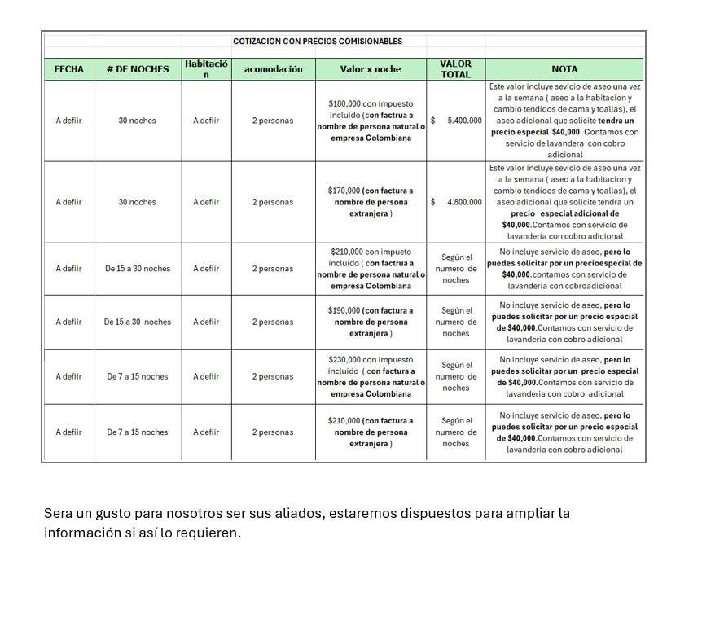
 |  |  |  |  |  | HOTEL RIO VERDE | NETA | COMISIONABLE | USD | TASA
 |  |  |  |  |  | Habitación estardar para movilidad reducida | $174,888 | $233,184 | $69 | $3,400
 |  |  |  |  |  | Persona adicional - Sra Miriam | $30,000 | $50,000 | $15 | $3,400
 |  |  |  |  |  | Junior suites | $204,120 | $272,160 | $80 | $3,400

CONFIRMACION
